概要図
詳細設計書 |  | 画面名称 | B0001_会社ログイン画面 | システムID |  |  |  | 改訂日 | 2020-08-12
 |  | 機能名称 |  | システム名称 |  |  |  | 改訂者 | 王少宇

ユーザー
 |  |  |  |  | 機能概要
B0001_会社ログイン画面
参照
 |  |  |  |  | （１）ログイン処理
 |  |  |  |  |  | エラーの場合、エラーメッセージを出力する。
 |  |  |  |  |  | ログイン成功の場合、B0003_会社管理画面に遷移する。

参照
会社
 |  |  |  |  | （２）パスワート再設定処理
 |  |  |  |  |  |  | パスワート再設定ポッポアッポ画面に遷移する。

 |  |  |  |  | （３）新規登録処理
 |  |  |  |  |  |  | B0002_会社新規登録画面に遷移する。

B0002_会社新規登録画面
パスワート再設定ポッポアッポ画面
B0003_会社管理画面

 | システム管理員未承認の時、ポップアップ画面に「申し訳ございませんですが、審査中な
 | ので、システム管理者に問い合わせてください。」表示される。

画面イメージ
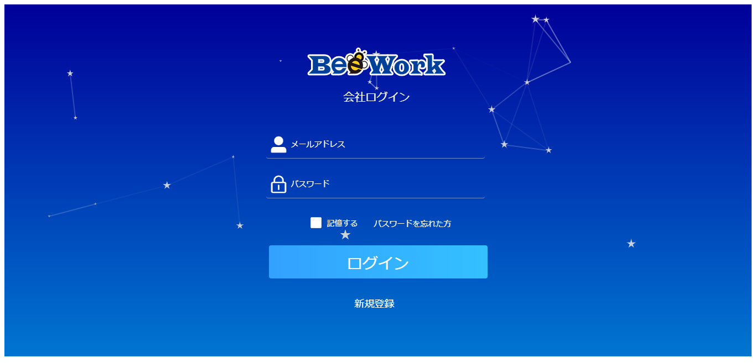
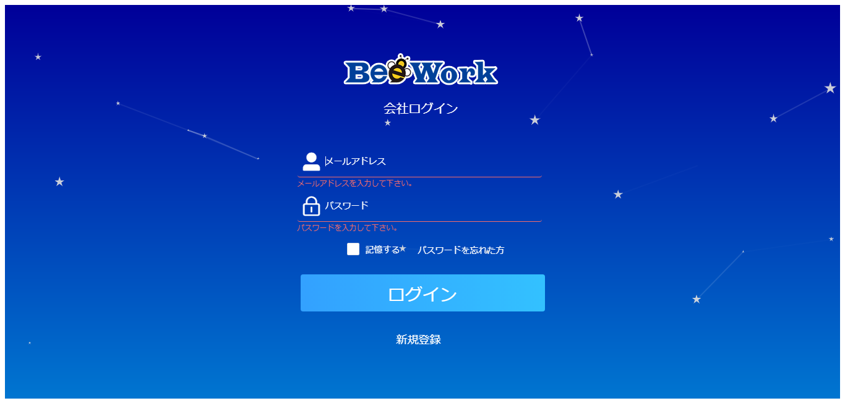
詳細設計書 | 画面名称 | B0001_会社ログイン画面 | システムID | 改訂日 | 2020-08-12
 | 機能名称 |  | システム名称 | 改訂者 | 王少宇

画面イメージ

